солн энергия
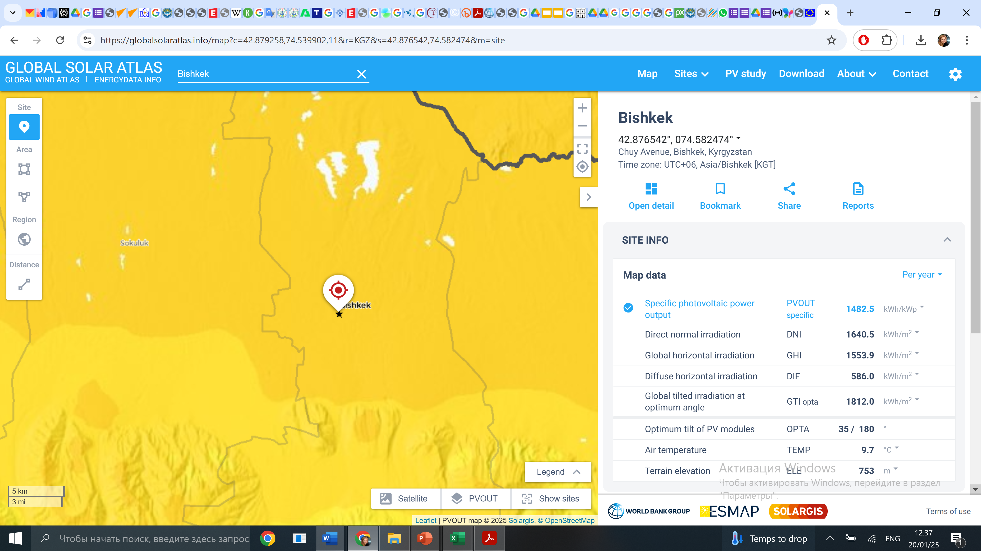

https://globalsolaratlas.info/map?c=43.345405,74.588242,11&r=KGZ&s=42.876542,74.582474&m=site&pv=small,180,35,1

